关系图
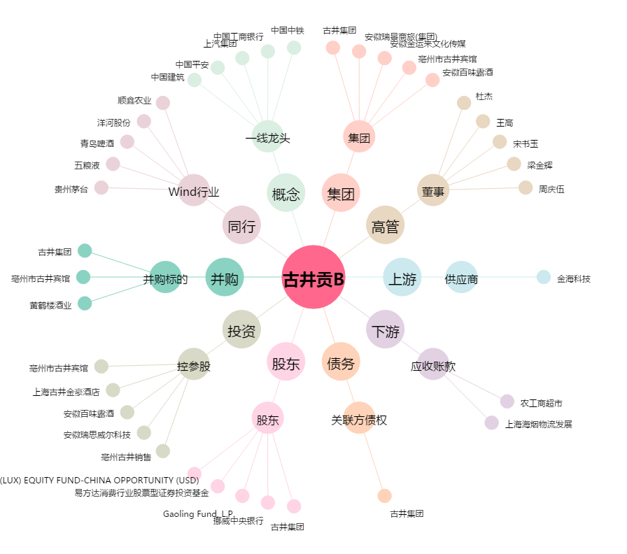
古井贡B[200596.SZ] - 关系概览图

